City类
City表

数据名称 | 数据类型 | 数据长度 | 是否能为空 | 是否为主键（外键） | 说明
cityID | Number |  | 否 | 主码 | 城池的唯一非空ID号
city_Name | Text | 20 | 否 |  | 城池名字
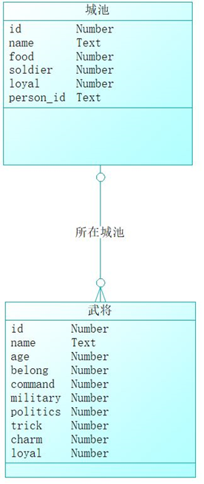
city_Food | Number |  | 否 |  | 城池粮草
city_Soldiers | Number |  | 否 |  | 城池士兵数
city_Loyal | Number |  | 否 |  | 城池民忠
city_BelongFactionID | Number |  | 是 | 外码 | 城池所属的势力ID

